F02.CFG-Paths
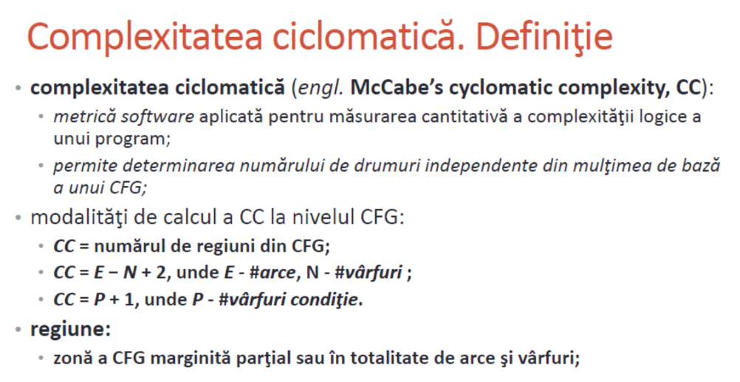
 | VVSS, Info Romana, 2024-2025

F02. La inchiderea restaurantului se afiseaza totalul incasarilor realizate, pentru fiecare tip de plata.

F02. Covered source code |  | F02. Control Flow Graph (CFG) | F02. Cyclomatic Complexity (CC)

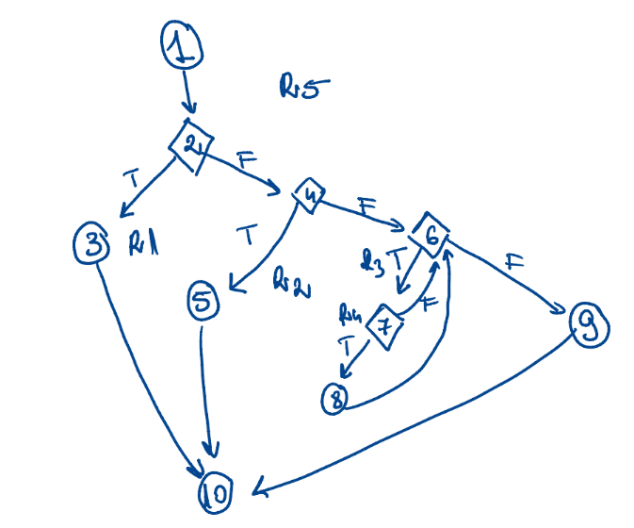
public double getTotalAmount(PaymentType type){ double total=0.0f; List<Payment> l=getPayments(); if ((l==null) ||(l.size()==0)) return total; for (Payment p:l){ if (p.getType().equals(type)) total+=p.getAmount(); } return total; } |  | Se va insera CFG asociat codului sursa testat (poza, diagrama, etc.). | CC1 = No. of regions = |  | 5
 |  |  | CC2 = Edges - Nodes + 2 = |  | 5
 |  | <Req02 CFG > | CC3 = No. of Conditions + 1 = |  | 5

 |  |  | F02. Individual Paths

 |  |  | Path No. | Path
 |  |  | F02_P01 | 1 - 2T-3-10
 |  |  | F02_P02 | 1-2F-4T-5-10
 |  |  | F02_P03 | 1-2F-4F-6T-7F-6F-9-10
 |  |  | F02_P04 | 1-2F-4F-6T-7T-8-6F-9-10
 |  |  | F02_P05 | 1-2F-4F-6F-9-10 |  | nu cred ca e posibil

        

